Summary table
PZPM based on CEP (Ministry of Digital Affairs) |  |  |  |  |  | 07/10/2019
 |  |  |  |  |  | units
FIRST REGISTRATIONS OF NEW COMMERCIAL VEHICLES OVER 3.5T
 | 2019 Sep | 2018 Sep | % change y/y | 2019 Jan - Sep | 2018 Jan - Sep | % change y/y
CV - TOTAL | 2,277 | 2,912 | -21.8% | 22,088 | 22,055 | 0.1%
commercial vehicles over 3.5T | 426 | 539 | -21.0% | 5,144 | 5,012 | 2.6%
special vehicles over 3.5T | 162 | 105 | 54.3% | 640 | 526 | 21.7%
road tractors* | 1,689 | 2,268 | -25.5% | 16,304 | 16,517 | -1.3%
BUSES - TOTAL | 164 | 256 | -35.9% | 1,971 | 2,068 | -4.7%
buses over 3.5T | 164 | 256 | -35.9% | 1,971 | 2,068 | -4.7%
COMMERCIAL VEHICLES - TOTAL | 2,441 | 3,168 | -22.9% | 24,059 | 24,123 | -0.3%
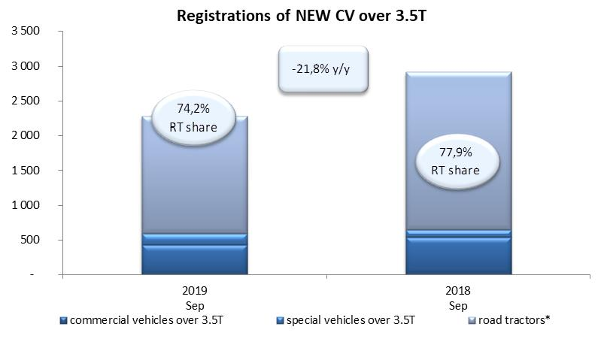
*/ The data does not cover new registrations of domestic producers their own brands

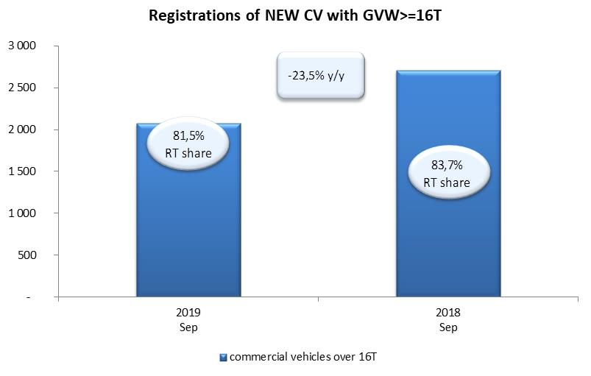

 | buses over 3.5T
2019 Sep | 164
2018 Sep | 256

